창업현황
프랜차이즈 창업 현황
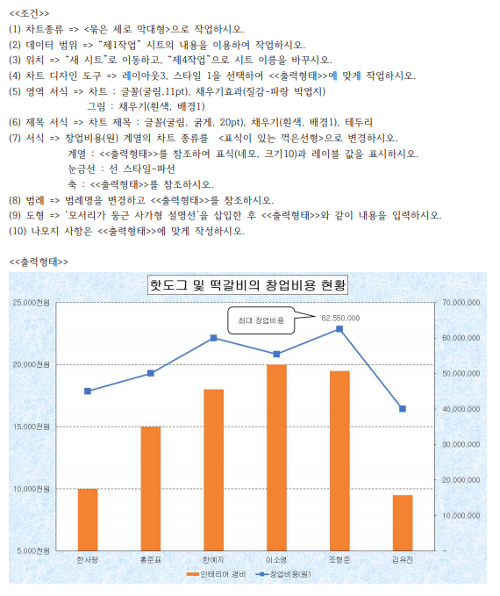

코드 | 창업주 | 창업일 | 항목 | 창업비용(원) | 인테리어 경비 | 국산재료 사용비율 | 지역 | 비고
K2661 | 한사랑 | 2020-01-15 | 핫도그 | 45,000,000 | 10,000천원 | 95.0% | 부천 | 1
k3968 | 홍준표 | 2020-02-01 | 떡갈비 | 50,000,000 | 15,000천원 | 80.0% | 안양 | 6
T1092 | 한예지 | 2020-01-10 | 핫도그 | 60,000,000 | 18,000천원 | 88.5% | 안산 | 3
K2154 | 이소영 | 2020-01-15 | 떡갈비 | 55,455,500 | 20,000천원 | 75.5% | 부천 | 7
P1514 | 임동균 | 2020-02-01 | 떡볶이 | 38,500,000 | 8,000천원 | 70.0% | 안산 | 8
P2603 | 임유나 | 2020-02-05 | 떡볶이 | 45,500,000 | 12,000천원 | 85.0% | 부천 | 4
T1536 | 조형준 | 2020-01-17 | 떡갈비 | 62,550,000 | 19,500천원 | 82.5% | 안산 | 5
K3843 | 김유진 | 2020-02-01 | 핫도그 | 40,000,000 | 9,500천원 | 92.5% | 안양 | 2

어린이집
전국 주요 어린이집 현황
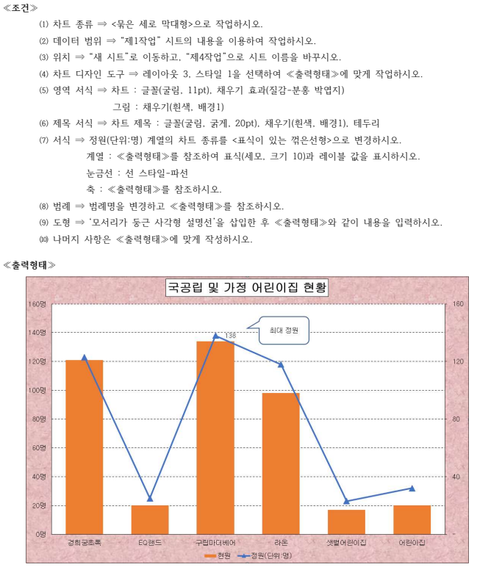

관리코드 | 어린이집명 | 지역 | 분류 | 등록률(%) | 정원 (단위:명) | 현원 | 순위 | 평가 등급
SA1003 | 경희궁초록 | 서울 | 국공립 | 98 | 123 | 121명 | 4위 | A등급
BB9002 | EQ랜드 | 부산 | 가정 | 72 | 25 | 20명 | 6위 | B등급
DN6007 | 구립마더베어 | 대구 | 국공립 | 97 | 138 | 134명 | 2위
GA3014 | 꼬마숲 | 강원 | 민간 | 96 | 145 | 139명 | 1위 | A등급
GB6015 | 라온 | 강원 | 국공립 | 83 | 118 | 98명 | 5위 | B등급
BA6036 | 밝은 | 부산 | 민간 | 96 | 139 | 134명 | 2위 | A등급
DD4023 | 샛별어린이집 | 대구 | 가정 | 74 | 23 | 17명 | 8위
SN8163 | 어린이집 | 서울 | 가정 | 63 | 32 | 20명 | 6위
가정 어린이집의 현원 평균 |  |  | 19 |  | 가장 많은 현원 |  |  | 139
국공립 어린이집의 현원 합계 |  |  | 353 |  | 관리코드 | SA1003 | 지역 | 서울

피벗테이블
 | 피벗 테이블

피벗 테이블 데이터를 원하는 표 구조로 빠르게 재배치시켜 요약하고 데이터의 보기 형식을 자유롭게 변경하여 쉽게 분석할 수 있는 대화형 기능. [ 삽입 ] - [ 표 ] - [ 피벗 테이블 ]
슬라이서 피벗 테이블 및 피벗 차트에서 전체 데이터 목록을 확인하고 필터링 할 수 있는 기능. [ 피벗테이블도구 ] - [ 분석 ] - [ 필터 ] - [ 슬라이서 삽입 ]

예제 | 부서 | 이름 | 성별 | 시험접수일 | EXCEL | PPT | WORD
 | 기획팀 | 오유림 | 여 | 2015-04-14 | 74 | 78 | 80
 | 인사팀 | 홍수환 | 남 | 2015-05-10 | 66 | 78 | 70
 | 인사팀 | 김미나 | 여 | 2015-05-20 | 52 | 88 | 90
 | 인사팀 | 유미영 | 여 | 2015-05-21 | 100 | 100 | 95
 | 개발팀 | 장기하 | 남 | 2015-07-08 | 80 | 100 | 50
 | 기획팀 | 이광수 | 남 | 2015-08-03 | 15 | 35 | 50
 | 인사팀 | 이영기 | 남 | 2015-08-07 | 89 | 89 | 90
 | 인사팀 | 오윤아 | 여 | 2015-08-11 | 99 | 55 | 50

A. | 코드 | 프로그램명 | 수강 대상 | 날짜 | 신청 인원(명) | 수강료 (단위: 원) | 교육시수
 | PS-P01 | 엔테프라이즈 아키텍처 | 일반인 | 2019-02-21 | 30 | 550,000 | 7 H
 | PS-A01 | 미래의 직업 | 대학생 | 2019-02-27 | 25 | 300,000 | 8 H
 | PS-P02 | 효과적인 세무회계 | 일반인 | 2019-03-20 | 40 | 350,000 | 8 H
 | PS-H01 | 효과적인 시간관리법 | 중고생 | 2019-03-28 | 35 | 250,000 | 6 H
 | PS-A02 | 실용독서법 | 대학생 | 2019-04-11 | 40 | 230,000 | 8 H
 | PS-A03 | 경영 지도 | 대학생 | 2019-05-15 | 30 | 370,000 | 7 H
 | PS-P03 | 목표관리방법 | 일반인 | 2019-05-22 | 35 | 420,000 | 8 H
 | PS-H02 | 두뇌활용법 | 중고생 | 2019-06-13 | 30 | 350,000 | 7 H

B. | 도시 | 나라 | 출발일 | 기본가격 | 옵션비용 (선택) | 개인 부담 | 합계 금액
 | 후쿠오카 | 일본 | 2015-07-05 | ₩730,000 | ₩50,000 | ₩50,000 | ₩830,000
 | 동경 | 일본 | 2015-07-16 | ₩890,000 | ₩100,000 | ₩65,000 | ₩1,055,000
 | 북경 | 중국 | 2015-07-14 | ₩650,000 | ₩55,000 | ₩50,000 | ₩755,000
 | 상하이 | 중국 | 2015-07-29 | ₩715,000 | ₩40,000 | ₩70,000 | ₩825,000
 | 푸켓 | 태국 | 2015-07-17 | ₩580,000 | ₩50,000 | ₩40,000 | ₩670,000
 | 아오모리 | 일본 | 2015-07-16 | ₩680,000 | ₩60,000 | ₩55,000 | ₩795,000
 | 방콕 | 태국 | 2015-07-13 | ₩590,000 | ₩55,000 | ₩65,000 | ₩710,000
 | 파타야 | 태국 | 2015-07-03 | ₩540,000 | ₩35,000 | ₩75,000 | ₩650,000

C. | 사원명 | 직위 | 주민등록번호 | 몸무게 (단위:kg) | 체질량 지수 | 혈압 | 몸무게 판정
 | 이영진 | 과장 | 800221-1 | 75 | 26 | 85 | 과체중
 | 김미영 | 사원 | 881024-2 | 51 | 23 | 135 | 정상
 | 박진주 | 부장 | 740905-1 | 45 | 19 | 125 | 저체중
 | 정권상 | 사원 | 831104-2 | 85 | 26 | 137 | 과체중
 | 박동규 | 부장 | 700504-2 | 96 | 20 | 142 | 정상
 | 이사라 | 과장 | 791225-1 | 65 | 20 | 119 | 정상
 | 김경미 | 부장 | 690401-2 | 57 | 24 | 147 | 정상
 | 최영준 | 사원 | 900707-2 | 72 | 20 | 88 | 정상

